상품제안서
네이쳐 캠핑 휴대용 접이식의자 소형 | 상품코드: S31693

 |  |  |  |  |  |  | 02-713-8555 | www.synergygift.co.kr
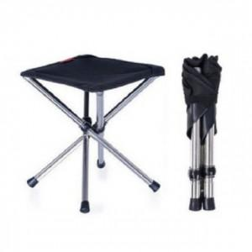

【상세/제작정보】

【인쇄/포장옵션】 | 실크 / 포장불가능

【공급단가】 | 수량 | 30~ | 100~ | 300~ | 500~ | 1,000~
*VAT별도 | 단가 | 19,030원 | 18,330원 | 17,620원 | 16,920원 | 16,490원

【상품 URL】 | https://www.synergygift.co.kr:443/src/goods_detail.php?gdno=31693

